Uitgangspunten model
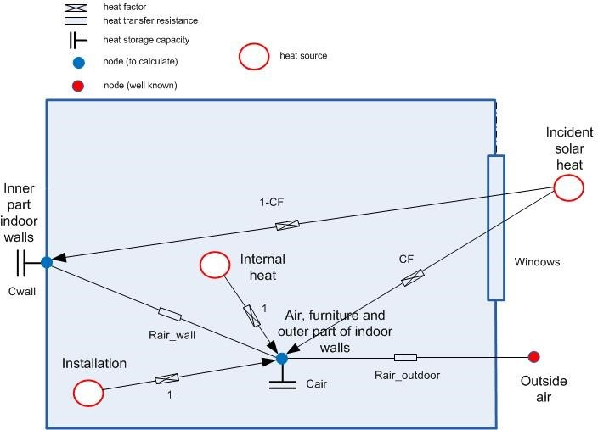
2R-2C | model
 | Used for insulated terraced dwellings and apartments

 |  | R_air outdoor | R1 | Is thermal resistance of shell

R₁
C₁
R₂
C₂
 |  | C_air | C1 | Capacity of inner side insulated walls
 |  |  |  | Capacity of light inner walls

 |  | R_wall | R2 | Is thermal resistance between inside air and construction

 |  | C_wall | C2 | Thermal capacity of load bearing structuire

Grafieken
Internals
 | T_0
0 | 20
3600 | 19.770967339
7200 | 19.656057147
10800 | 19.621667554
14400 | 19.582348325
18000 | 19.549297449
21600 | 19.508473384
25200 | 19.484467478
28800 | 19.888305495
32400 | 19.891455721
36000 | 19.897350658
39600 | 19.914802091
43200 | 19.91334533
46800 | 19.912378745
50400 | 19.919518279
54000 | 19.918568343
57600 | 19.91919362
61200 | 19.923070645
64800 | 19.924187942
68400 | 19.925030541
72000 | 19.928845175
75600 | 19.932231418
79200 | 19.925417267
82800 | 19.703390271
86400 | 19.675477406
90000 | 19.470752392
93600 | 19.618757707
97200 | 19.593817726
100800 | 19.599483267
104400 | 19.587812688
108000 | 19.583901978
111600 | 19.564743548
115200 | 19.905758636
118800 | 19.92561109
122400 | 19.925610411
126000 | 19.949714621
129600 | 19.953749566
133200 | 19.961962288
136800 | 19.960277281
140400 | 19.955755163
144000 | 19.952220844
147600 | 19.953379936
151200 | 19.952885861
154800 | 19.9541467
158400 | 19.953846611
162000 | 19.956508619
165600 | 19.951409982
169200 | 19.82567462
172800 | 19.800494579
176400 | 19.58360817
...
Load_bearing_construction
 | T_1
0 | 20
3600 | 19.770967339
7200 | 19.656057147
10800 | 19.621667554
14400 | 19.582348325
18000 | 19.549297449
21600 | 19.508473384
25200 | 19.484467478
28800 | 19.888305495
32400 | 19.891455721
36000 | 19.897350658
39600 | 19.914802091
43200 | 19.91334533
46800 | 19.912378745
50400 | 19.919518279
54000 | 19.918568343
57600 | 19.91919362
61200 | 19.923070645
64800 | 19.924187942
68400 | 19.925030541
72000 | 19.928845175
75600 | 19.932231418
79200 | 19.925417267
82800 | 19.703390271
86400 | 19.675477406
90000 | 19.470752392
93600 | 19.618757707
97200 | 19.593817726
100800 | 19.599483267
104400 | 19.587812688
108000 | 19.583901978
111600 | 19.564743548
115200 | 19.905758636
118800 | 19.92561109
122400 | 19.925610411
126000 | 19.949714621
129600 | 19.953749566
133200 | 19.961962288
136800 | 19.960277281
140400 | 19.955755163
144000 | 19.952220844
147600 | 19.953379936
151200 | 19.952885861
154800 | 19.9541467
158400 | 19.953846611
162000 | 19.956508619
165600 | 19.951409982
169200 | 19.82567462
172800 | 19.800494579
176400 | 19.58360817
...

Internals
 | T_0
0 | 0
3600 | 0
7200 | 0
10800 | 0
14400 | 0
18000 | 0
21600 | 0
25200 | 0
28800 | 0
32400 | 7.059556703
36000 | 22.163868636
39600 | 44.984578547
43200 | 41.596026641
46800 | 22.155004897
50400 | 9.3884444176
54000 | 3.5214473831
57600 | 0
61200 | 0
64800 | 0
68400 | 0
72000 | 0
75600 | 0
79200 | 0
82800 | 0
86400 | 0
90000 | 0
93600 | 0
97200 | 0
100800 | 0
104400 | 0
108000 | 0
111600 | 0
115200 | 12.837332971
118800 | 109.6791141
122400 | 145.06652357
126000 | 141.75298904
129600 | 127.1003401
133200 | 116.79199133
136800 | 20.126356914
140400 | 0.88985058748
144000 | 0
147600 | 0
151200 | 0
154800 | 0
158400 | 0
162000 | 0
165600 | 0
169200 | 0
172800 | 0
176400 | 0
...
Load_bearing_construction
 | T_0
0 | 0
3600 | 0
7200 | 0
10800 | 0
14400 | 0
18000 | 0
21600 | 0
25200 | 0
28800 | 0
32400 | 1.7648891757
36000 | 5.540967159
39600 | 11.246144637
43200 | 10.39900666
46800 | 5.5387512242
50400 | 2.3471111044
54000 | 0.88036184578
57600 | 0
61200 | 0
64800 | 0
68400 | 0
72000 | 0
75600 | 0
79200 | 0
82800 | 0
86400 | 0
90000 | 0
93600 | 0
97200 | 0
100800 | 0
104400 | 0
108000 | 0
111600 | 0
115200 | 3.2093332428
118800 | 27.419778524
122400 | 36.266630893
126000 | 35.438247261
129600 | 31.775085025
133200 | 29.197997833
136800 | 5.0315892284
140400 | 0.22246264687
144000 | 0
147600 | 0
151200 | 0
154800 | 0
158400 | 0
162000 | 0
165600 | 0
169200 | 0
172800 | 0
176400 | 0
...

Internals
 | Internal_0
0 | 634
3600 | 634
7200 | 634
10800 | 634
14400 | 634
18000 | 634
21600 | 634
25200 | 634
28800 | 634
32400 | 634
36000 | 634
39600 | 634
43200 | 634
46800 | 634
50400 | 634
54000 | 634
57600 | 634
61200 | 634
64800 | 634
68400 | 634
72000 | 634
75600 | 634
79200 | 634
82800 | 634
86400 | 0
90000 | 634
93600 | 634
97200 | 634
100800 | 634
104400 | 634
108000 | 634
111600 | 634
115200 | 634
118800 | 634
122400 | 634
126000 | 634
129600 | 634
133200 | 634
136800 | 634
140400 | 634
144000 | 634
147600 | 634
151200 | 634
154800 | 634
158400 | 634
162000 | 634
165600 | 634
169200 | 634
172800 | 0
176400 | 634
...
Load_bearing_construction
 | Internal_0
0 | 0
3600 | 0
7200 | 0
10800 | 0
14400 | 0
18000 | 0
21600 | 0
25200 | 0
28800 | 0
32400 | 0
36000 | 0
39600 | 0
43200 | 0
46800 | 0
50400 | 0
54000 | 0
57600 | 0
61200 | 0
64800 | 0
68400 | 0
72000 | 0
75600 | 0
79200 | 0
82800 | 0
86400 | 0
90000 | 0
93600 | 0
97200 | 0
100800 | 0
104400 | 0
108000 | 0
111600 | 0
115200 | 0
118800 | 0
122400 | 0
126000 | 0
129600 | 0
133200 | 0
136800 | 0
140400 | 0
144000 | 0
147600 | 0
151200 | 0
154800 | 0
158400 | 0
162000 | 0
165600 | 0
169200 | 0
172800 | 0
176400 | 0
...

Internals
 | Heating_0
0 | 0
3600 | 0
7200 | 0
10800 | 0
14400 | 0
18000 | 0
21600 | 0
25200 | 0
28800 | 0
32400 | 0
36000 | 0
39600 | 0
43200 | 0
46800 | 0
50400 | 0
54000 | 0
57600 | 0
61200 | 0
64800 | 0
68400 | 0
72000 | 0
75600 | 0
79200 | 0
82800 | 0
86400 | 0
90000 | 0
93600 | 0
97200 | 0
100800 | 0
104400 | 0
108000 | 0
111600 | 0
115200 | 0
118800 | 0
122400 | 0
126000 | 0
129600 | 0
133200 | 0
136800 | 0
140400 | 0
144000 | 0
147600 | 0
151200 | 0
154800 | 0
158400 | 0
162000 | 0
165600 | 0
169200 | 0
172800 | 0
176400 | 0
...
Load_bearing_construction
 | Heating_0
0 | 40
3600 | 19.986712851
7200 | 19.67662451
10800 | 19.620606971
14400 | 19.575133052
18000 | 19.532271083
21600 | 19.54035801
25200 | 20.012042338
28800 | 24.041147143
32400 | 23.879948704
36000 | 23.774539909
39600 | 23.729422236
43200 | 23.235683085
46800 | 23.125331271
50400 | 23.001806998
54000 | 23.034601648
57600 | 22.954081532
61200 | 22.898219432
64800 | 22.837436436
68400 | 22.753574807
72000 | 22.666356164
75600 | 22.505053857
79200 | 21.803416434
82800 | 19.728611404
86400 | 19.696333551
90000 | 19.472626914
93600 | 19.58816924
97200 | 19.582034715
100800 | 19.580779109
104400 | 19.574303438
108000 | 19.59300551
111600 | 20.530273414
115200 | 23.482603646
118800 | 23.087126182
122400 | 21.711091461
126000 | 21.975154595
129600 | 21.874306535
133200 | 21.558988348
136800 | 21.544293266
140400 | 21.803573717
144000 | 21.723548447
147600 | 21.804526236
151200 | 21.771234514
154800 | 21.768790917
158400 | 21.680859218
162000 | 21.598880382
165600 | 20.817703459
169200 | 19.839395066
172800 | 19.815998732
176400 | 19.597379406
...

